상품제안서
나빌레라 고급 316 초충도/십장생 자개텀블러 500ml (명장 장준철 作) | 상품코드: F30220

 |  |  |  |  |  |  | 02-412-0044 | www.easy1.co.kr
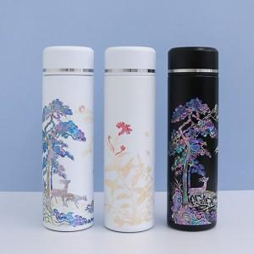

【상세/제작정보】 | <p><span style="background-color: rgb(255, 255, 255); font-family: dotum; font-size: 13px;">보자기포장 9,000원vat별도</span></p><p><span style="background-color: rgb(255, 255, 255); font-family: dotum; font-size: 13px;"></span><font face="dotum"><span style="font-size: 13px;">** 100개 미만주문시 고객센터 02-412-0044 로 문의 부탁드립니다!!</span></font></p><p><font face="dotum"><span style="font-size: 13px;">** 주문전 재고확인 필수입니다!!</span></font></p><p><span style="background-color: rgb(255, 255, 255); font-family: dotum; font-size: 13px;">&nbsp;</span></p><p>&nbsp;</p><p>​</p>

【인쇄/포장옵션】 | 실크, 기타 / 별도문의

【공급단가】 | 수량 | 50~ | 100~ | 200~ | 300~ | 500~
*VAT별도 | 단가 | 30,800원 | 30,000원 | 29,500원 | 29,000원 | 28,400원

【상품 URL】 | https://dev.easy1.co.kr:443/src/goods_detail.php?gdno=30220

